Worum es geht


Worum geht es?
Die Funktion SVERWEIS ist unter Controllern bestens bekannt. Sie findet vielfältig Anwendungen:
● Zur Verbindung von Stammdaten und Bewegungsdaten
● Um in Reports relativ dynamisch Daten Begriffen zuzuordnen
● usw..........
In dieser Datei finden wir eine Konstellation vor, wie wir sie in Unternehmen häufig antreffen:
Über die Kombination mehrer Suchbegriffe, soll ein Wert ermittelt werde. Manche Kombinationen gibt es aber nicht, folglich werden Fehlermeldungen angezeigt. In diesem einfachen Erklärbeispiel wird zunächst die Kombination mehrer er Suchkriterien vorgestellt und dann die Möglichkeit, Fehlermeldungen durch einen Hinweis zu ersetzen.
Viel Erfolg!

So wird´ gemacht!

Beispiel1
Bei SVERWEIS kann man mit Hilfe des Zeichens "&" oder der Funktion VERKETTERN nach einer Kombination von Suchkriterien suchen. Sind Kombinationen nicht gegeben, dann gibt´s die Meldung "#NV".
Worum geht es?
Wir treffen häufig Modelle an, bei denen durch zusammengesetzte Zeichenfolgen Ergebnisse ausgelesen werden sollen.
Hier solch ein in der Praxis vorgefundenes und abgewandelts Erklärbeispiel:
Der Anwender überschreibt die Zellen C3, C4, C5, um ein bestimmtes Ergebnis sehen zu können. Zur Suche des passenden Ergebnisses wird eine Funktion SVERWEIS verwendet, die ein zusammengesetztes Suchkriterium verwendet (s. Zelle "F5").
Da es im Modell bestimmte Konstellationen an Regionen/Kunden nicht gibt, wird über eine Funktion WENNFEHLER ein Hinweis geliefert. Damit dieser Ansatz funktioniert, gibt es in der (ausgeblendeten) Spalte E eine zusammengesetzte Zeichenfolge. Das kann eine ganz pragmatische Lösung sein.

 | Hier eingeben

VG | Nord
Region | Region2
Kunde | B |  | 561,381,614

Region1 | Region2 | Kunden | Ergebnis
Nord | Region1 | A | 989,304,231
Nord | Region2 | B | 561,381,614
Nord | Region3 | C | 507,278,188
Ost | Region4 | A | 746,508,396
Ost | Region5 | D | 487,503,223
West | Region6 | C | 648,221,579
West | Region7 | D | 396,080,134
Süd | Region8 | B | 453,241,202
Süd | Region9 | E | 311,778,274
Europa | Region10 | A | 315,532,585
Europa | Region11 | B | 286,471,346
So geht´s auch...
Total |  |  | 5,703,300,772

Beispiel2
Für einige Eingabe-kombinationen liegt kein Ergebnis vor. Die typische Fehlermeldung "#NV" wird mit der Funktion WENNFEHLER abgefangen.
Worum geht es?
Wir treffen häufig Modelle an, bei denen durch zusammengesetzte Zeichenfolgen Ergebnisse ausgelesen werden sollen.
Hier solch ein in der Praxis vorgefundenes und abgewandelts Erklärbeispiel:
Der Anwender überschreibt die Zellen C3, C4, C5, um ein bestimmtes Ergebnis sehen zu können. Zur Suche des passenden Ergebnisses wird eine Funktion SVERWEIS verwendet, die ein zusammengesetztes Suchkriterium verwendet (s. Zelle "F5").
Da es im Modell bestimmte Konstellationen an Regionen/Kunden nicht gibt, wird über eine Funktion WENNFEHLER ein Hinweis geliefert. Damit dieser Ansatz funktioniert, gibt es in der (ausgeblendeten) Spalte E eine zusammengesetzte Zeichenfolge. Das kann eine ganz pragmatische Lösung sein.

 | Auswahl
VG | Nord
Region | Region2
Kunde | B |  | 561,381,614

Region1 | Region2 | Kunden | Ergebnis
Nord | Region1 | A | 989,304,231
Nord | Region2 | B | 561,381,614
Nord | Region3 | C | 507,278,188
Ost | Region4 | A | 746,508,396
Ost | Region5 | D | 487,503,223
West | Region6 | C | 648,221,579
West | Region7 | D | 396,080,134
Süd | Region8 | B | 453,241,202
Süd | Region9 | E | 311,778,274
Europa | Region10 | A | 315,532,585
Europa | Region11 | B | 286,471,346
So geht´s auch...
Total |  |  | 5,703,300,772

Beispiel3
Für einige Eingabe-kombinationen liegt kein Ergebnis vor. Die typische Fehlermeldung "#NV" wird mit der Funktion WENNFEHLER abgefangen.
Worum geht es?
Hier das von "Beispiel1" in der Praxis vorgefundene und abgewandelte Erklärbeispiel:
Der Anwender trifft eine Auswahl in den Zellen C3, C4, C5, welches Ergebnis er sehen möchte. Die Dropdownfelder (Daten ● Datentools ● Datenüberprüfung) in den Zellen C3, C4, C5, werden durch benannte Zellbereiche gesteuert.
Zur Suche des passenden Ergebnisses wird eine Funktion SVERWEIS verwendet, die ein zusammengesetztes Suchkriterium verwendet (s. Zelle "F5").
Da es im Modell bestimmte Konstellationen an Regionen/Kunden nicht gibt, wird über eine Funktion WENNFEHLER ein Hinweis geliefert. Damit dieser Ansatz funktioniert, gibt es in der (ausgeblendeten) Spalte E eine zusammengesetzte Zeichenfolge. Das kann eine ganz pragmatische Lösung sein.
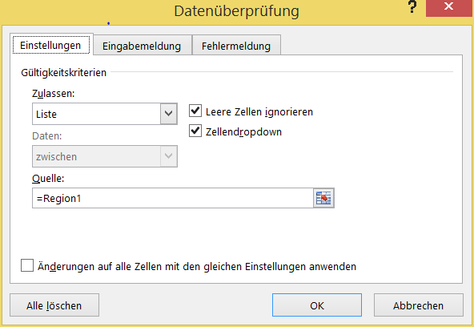

 | Auswahl
VG | Nord
Region | Region2
Kunde | B |  | 561,381,614

Region1 | Region2 | Kunden | Ergebnis
Nord | Region1 | A | 989,304,231
Nord | Region2 | B | 561,381,614
Nord | Region3 | C | 507,278,188
Ost | Region4 | A | 746,508,396
Ost | Region5 | D | 487,503,223
West | Region6 | C | 648,221,579
West | Region7 | D | 396,080,134
Süd | Region8 | B | 453,241,202
Süd | Region9 | E | 311,778,274
Europa | Region10 | A | 315,532,585
Europa | Region11 | B | 286,471,346
Mehr dazu ?
Total |  |  | 5,703,300,772

Mehr Informationen


Weitere Informationen rund um das Thema erhalten Sie:
Durch den Newsletter Controlling EXCELlent
Im BLOG Controlling EXCELLent
In der XING-Gruppe Controlling meets Excel & Co.

Spontanes Feedback?

